串口命令
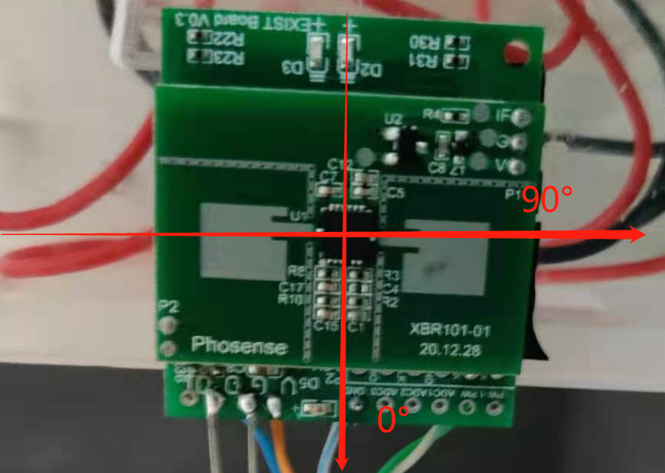
1.1 帧格式说明
字段 | 长度 | 说明
帧头 | 2 | 固定为0x55AA
版本 | 1 | 0x00
命令字 | 1 | 具体帧类型
数据长度 | 2 | 大端
数据 | N | 包括dpID+数据类型+功能长度+功能指令
校验和 | 1 | 从帧头开始按字节求
 |  | 和得出的结果对
 |  | 256 求余

1.感应延时（S）： | 帧头 |  | 版本号 | 命令字 | 数据长度 |  | 数据 |  |  |  |  | 累加对256求余
 |  |  |  |  |  |  | dpID | 数据类型 | 功能长度 |  | 功能指令
24 | 55 | AA | 00 | 06 | 00 | 05 | 66 | 04 | 00 | 01 | 00 | 75
32 | 55 | AA | 00 | 06 | 00 | 05 | 66 | 04 | 00 | 01 | 01 | 76
40 | 55 | AA | 00 | 06 | 00 | 05 | 66 | 04 | 00 | 01 | 02 | 77
48 | 55 | AA | 00 | 06 | 00 | 05 | 66 | 04 | 00 | 01 | 03 | 78
64 | 55 | AA | 00 | 06 | 00 | 05 | 66 | 04 | 00 | 01 | 04 | 79
128 | 55 | AA | 00 | 06 | 00 | 05 | 66 | 04 | 00 | 01 | 05 | 7A
192 | 55 | AA | 00 | 06 | 00 | 05 | 66 | 04 | 00 | 01 | 06 | 7B

2.灯状态：
全开 | 55 | AA | 00 | 07 | 00 | 05 | 76 | 04 | 00 | 01 | 00 | 86
全关 | 55 | AA | 00 | 07 | 00 | 05 | 76 | 04 | 00 | 01 | 01 | 87

3.人状态：
 | 55 | AA | 00 | 07 | 00 | 05 | 77 | 04 | 00 | 01 | 00 | 87
 | 55 | AA | 00 | 07 | 00 | 05 | 77 | 04 | 00 | 01 | 01 | 88

4.找我： | 55 | AA | 00 | 06 | 00 | 05 | 7A | 01 | 00 | 01 | 01 | 87
 | 55 | AA | 00 | 07 | 00 | 05 | 7A | 01 | 00 | 01 | 01 | 88

5.人次记数：
 | 55 | AA | 00 | 07 | 00 | 08 | 7C | 02 | 00 | 04 | 01 | 91

6.检测状态：
 | 55 | AA | 00 | 07 | 00 | 05 | 8C | 04 | 00 | 01 | 00 | 9C
 | 55 | AA | 00 | 07 | 00 | 05 | 8C | 04 | 00 | 01 | 01 | 9D
 | 55 | AA | 00 | 07 | 00 | 05 | 8C | 04 | 00 | 01 | 02 | 9E

7.慢检测结果：
不确定有没有人 | 55 | AA | 00 | 07 | 00 | 05 | 8D | 04 | 00 | 01 | 00 | 9D
没有人 | 55 | AA | 00 | 07 | 00 | 05 | 8D | 04 | 00 | 01 | 01 | 9E
大动作 | 55 | AA | 00 | 07 | 00 | 05 | 8D | 04 | 00 | 01 | 02 | 9F
呼吸 | 55 | AA | 00 | 07 | 00 | 05 | 8D | 04 | 00 | 01 | 03 | A0
不确定呼吸 | 55 | AA | 00 | 07 | 00 | 05 | 8D | 04 | 00 | 01 | 04 | A1

8.时域门限0
0x0~0x00002710 | 55 | AA | 00 | 06 | 00 | 08 | 8F | 02 | 00 | 04 | 03 | A5
 | 55 | AA | 00 | 07 | 00 | 08 | 8F | 02 | 00 | 04 | 04 | A7

9.时域门限1
0x0~0x00002710 | 55 | AA | 00 | 06 | 00 | 08 | 91 | 02 | 00 | 04 | 03 | A7
 | 55 | AA | 00 | 07 | 00 | 08 | 91 | 02 | 00 | 04 | 04 | A9

10.频域门限0
0x0~0x00002710 | 55 | AA | 00 | 06 | 00 | 08 | 94 | 02 | 00 | 04 | 03 | AA
 | 55 | AA | 00 | 07 | 00 | 08 | 94 | 02 | 00 | 04 | 04 | AC

11.频域门限1
0x0~0x00002710 | 55 | AA | 00 | 06 | 00 | 08 | A0 | 02 | 00 | 04 | 03 | B6
 | 55 | AA | 00 | 07 | 00 | 08 | A0 | 02 | 00 | 04 | 04 | B8

12.频域门限2
0x0~0x00000BB8 | 55 | AA | 00 | 06 | 00 | 08 | A2 | 02 | 00 | 04 | 03 | B8
 | 55 | AA | 00 | 07 | 00 | 08 | A2 | 02 | 00 | 04 | 04 | BA

13.光敏值
0x0~0x00001000 | 55 | AA | 00 | 07 | 00 | 08 | A4 | 02 | 00 | 04 | 04 | BC

14.光感门限1
0x0~0x00001000 | 55 | AA | 00 | 06 | 00 | 08 | A5 | 02 | 00 | 04 | 03 | BB
 | 55 | AA | 00 | 07 | 00 | 08 | A5 | 02 | 00 | 04 | 04 | BD

15.光感门限2
0x0~0x00001000 | 55 | AA | 00 | 06 | 00 | 08 | A6 | 02 | 00 | 04 | 03 | BC
 | 55 | AA | 00 | 07 | 00 | 08 | A6 | 02 | 00 | 04 | 04 | BE

16.光感门限3
光敏高限 0x0~0x00001000 | 55 | AA | 00 | 06 | 00 | 08 | A7 | 02 | 00 | 04 | 03 | BD
 | 55 | AA | 00 | 07 | 00 | 08 | A7 | 02 | 00 | 04 | 04 | BF

17.光感门限4
光敏低限 0x0~0x00001000 | 55 | AA | 00 | 06 | 00 | 08 | A8 | 02 | 00 | 04 | 03 | BE
 | 55 | AA | 00 | 07 | 00 | 08 | A8 | 02 | 00 | 04 | 04 | C0

18.工厂操作
软件复位 | 55 | AA | 00 | 06 | 00 | 05 | 96 | 04 | 00 | 01 | 00 | A5
 | 55 | AA | 00 | 07 | 00 | 05 | 96 | 04 | 00 | 01 | 00 | A6

19.检测模式
正常模式 | 55 | AA | 00 | 06 | 00 | 05 | 93 | 04 | 00 | 01 | 00 | A2
只快检测 | 55 | AA | 00 | 06 | 00 | 05 | 93 | 04 | 00 | 01 | 01 | A3
只慢检测 | 55 | AA | 00 | 06 | 00 | 05 | 93 | 04 | 00 | 01 | 02 | A4

20.一般命令
保存所有参数到flash | 55 | AA | 00 | 06 | 00 | 05 | A9 | 04 | 00 | 01 | 01 | B9
 | 55 | AA | 00 | 07 | 00 | 05 | A9 | 04 | 00 | 01 | 01 | BA

21.呼吸频率
0x0~0x00000BB8 | 55 | AA | 00 | 07 | 00 | 08 | AA | 02 | 00 | 04 | 01 | BF

22.学习
学习1分钟 | 55 | AA | 00 | 06 | 00 | 05 | AB | 04 | 00 | 01 | 00 | BA | 发送数据正常，有回送数据。 但是没有自动回送学习开始和学习结束的串口数据。
学习2分钟 | 55 | AA | 00 | 06 | 00 | 05 | AB | 04 | 00 | 01 | 01 | BB
学习3分钟 | 55 | AA | 00 | 06 | 00 | 05 | AB | 04 | 00 | 01 | 02 | BC
学习4分钟 | 55 | AA | 00 | 06 | 00 | 05 | AB | 04 | 00 | 01 | 03 | BD

23.学习进度上报
学习开始 | 55 | AA | 00 | 07 | 00 | 05 | AC | 04 | 00 | 01 | 00 | BC
学习结束 | 55 | AA | 00 | 07 | 00 | 05 | AC | 04 | 00 | 01 | 01 | BD

24.加载预设参数
吸顶R=2.5米 | 55 | AA | 00 | 06 | 00 | 05 | 69 | 04 | 00 | 01 | 00 | 78
吸顶R=3.5米 | 55 | AA | 00 | 06 | 00 | 05 | 69 | 04 | 00 | 01 | 01 | 79
壁挂S=5米 | 55 | AA | 00 | 06 | 00 | 05 | 69 | 04 | 00 | 01 | 02 | 7A
壁挂S=7米 | 55 | AA | 00 | 06 | 00 | 05 | 69 | 04 | 00 | 01 | 03 | 7B
用户预存1 | 55 | AA | 00 | 06 | 00 | 05 | 69 | 04 | 00 | 01 | 04 | 7C
用户预存2 | 55 | AA | 00 | 06 | 00 | 05 | 69 | 04 | 00 | 01 | 05 | 7D
用户预存3 | 55 | AA | 00 | 06 | 00 | 05 | 69 | 04 | 00 | 01 | 06 | 7E
用户预存4 | 55 | AA | 00 | 06 | 00 | 05 | 69 | 04 | 00 | 01 | 07 | 7F

快检测感应测试
快检测触发
大动作触发边界测试
角度 | 刚好触发时半径avg(M) | 刚好触发时半径(M) | 刚好触发时半径(M) | 刚好触发时半径(M)
0° | 3.9666666667 | 4.6 | 3.8 | 3.5
90° | 4.7333333333 | 4.7 | 5 | 4.5
180° | 3.3 | 3.4 | 3 | 3.5
270° | 3.6 | 3 | 4 | 3.8

快检测触发感应半径

感应半径验证
24.加载预设参数
吸顶R=2.5米 | 55 | AA | 00 | 06 | 00 | 05 | 69 | 04 | 00 | 01 | 00 | 78
吸顶R=3.5米 | 55 | AA | 00 | 06 | 00 | 05 | 69 | 04 | 00 | 01 | 01 | 79

R=2.5M

角度 | 刚好触发时半径avg(M) | 刚好触发时半径(M) | 刚好触发时半径(M) | 刚好触发时半径(M)
0° | 1.3333333333 | 1.4 | 1.4 | 1.2
90° | 1.5666666667 | 1.5 | 1.2 | 2
180° | 0.93333333333 | 1 | 1 | 0.8
270° | 1.1666666667 | 1.6 | 0.9 | 1

R=3.5M

角度 | 刚好触发时半径avg(M) | 刚好触发时半径(M) | 刚好触发时半径(M) | 刚好触发时半径(M)
0° | 2.9333333333 | 2.5 | 2.5 | 3.8
90° | 3.4333333333 | 3.8 | 3.3 | 3.2
180° | 2.6333333333 | 3 | 2.5 | 2.4
270° | 5 | 5 | 5 | 5

